メニュー
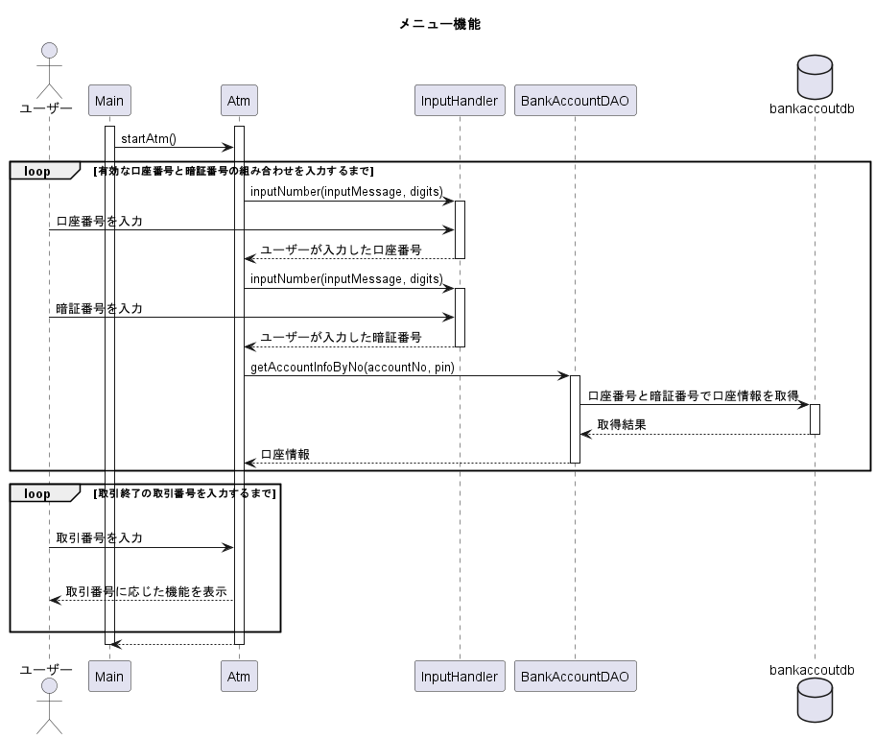
シーケンス図
システム名 | ATMシステム | 作成者 | 高田ヒュージ | 更新者
機能ID | FU-001 | 作成日付 | 2023-09-25 | 更新日付
機能名 | メニュー

お預入れ
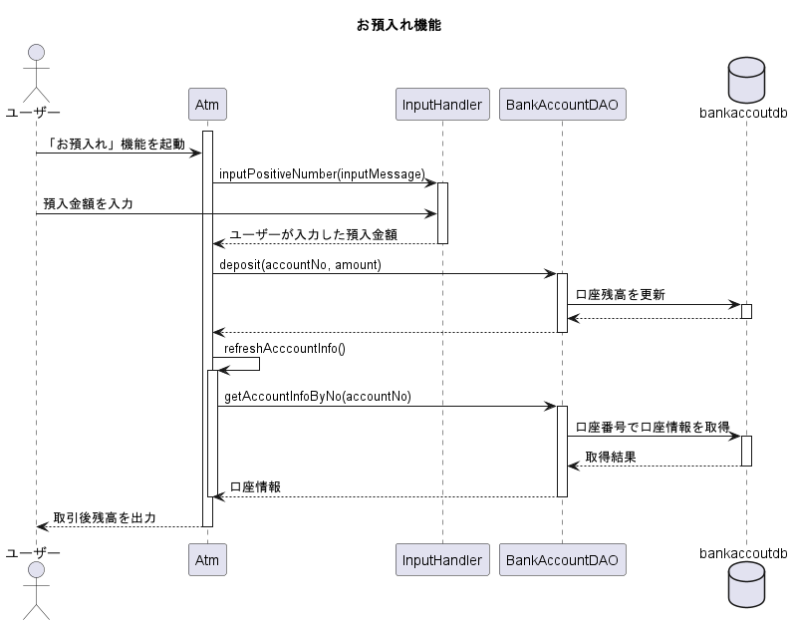
シーケンス図
システム名 | ATMシステム | 作成者 | 高田ヒュージ | 更新者
機能ID | FU-002 | 作成日付 | 2023-09-25 | 更新日付
機能名 | お預入れ

お引出し
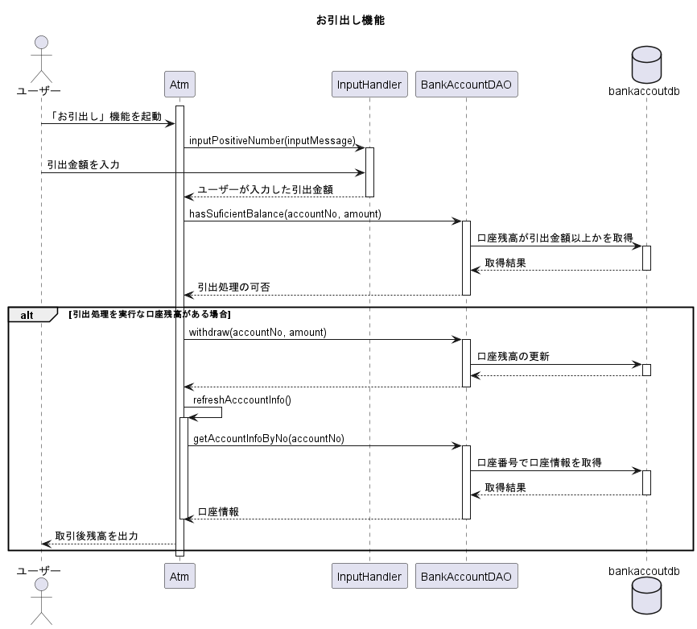
シーケンス図
システム名 | ATMシステム | 作成者 | 高田ヒュージ | 更新者
機能ID | FU-003 | 作成日付 | 2023-09-25 | 更新日付
機能名 | お引出し

残高照会
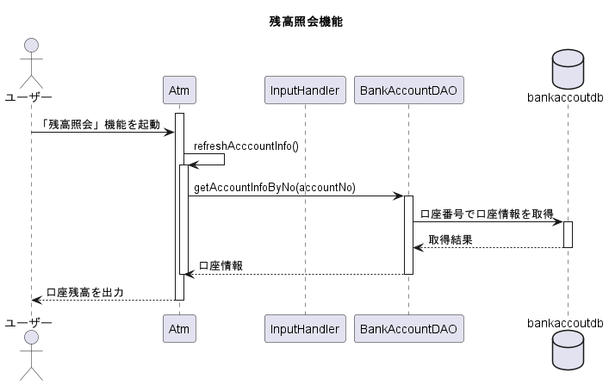
シーケンス図
システム名 | ATMシステム | 作成者 | 高田ヒュージ | 更新者
機能ID | FU-004 | 作成日付 | 2023-09-25 | 更新日付
機能名 | 残高照会

お振込み
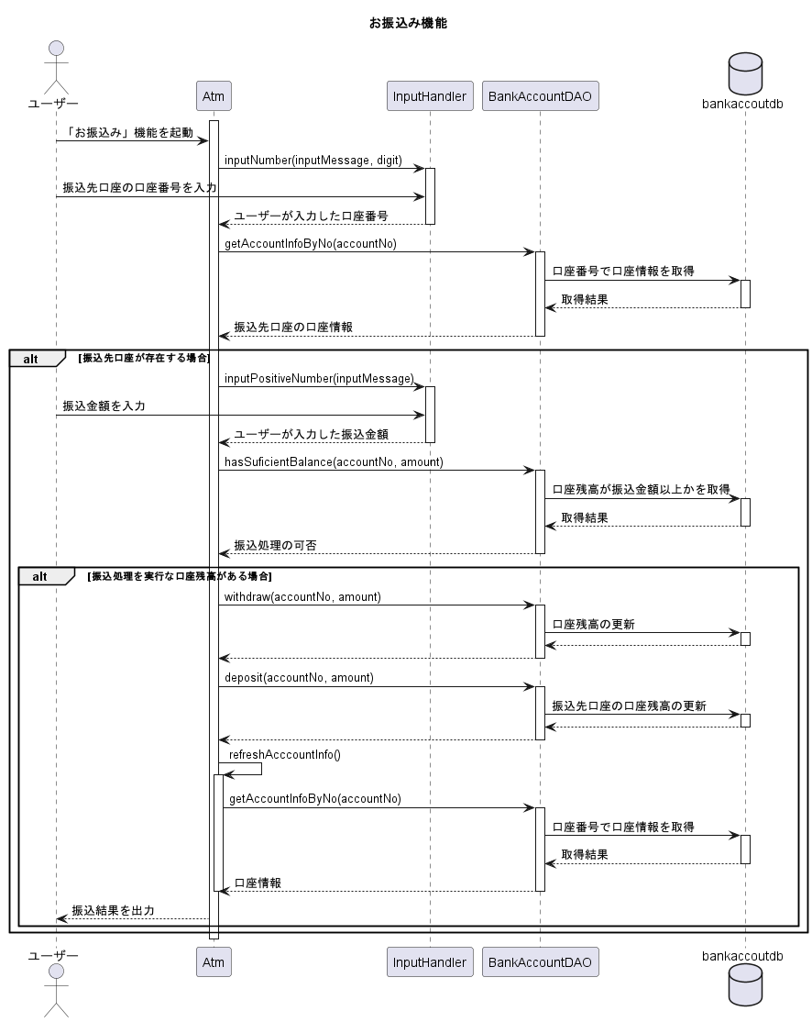
シーケンス図
システム名 | ATMシステム | 作成者 | 高田ヒュージ | 更新者
機能ID | FU-005 | 作成日付 | 2023-09-25 | 更新日付
機能名 | お振込み

